상품제안서
시즈넬 블랙라벨 디퓨저 200ml 스프레이카네이션 | 상품코드: S13214

 |  |  |  |  |  |  | 02-713-8555 | www.synergygift.co.kr
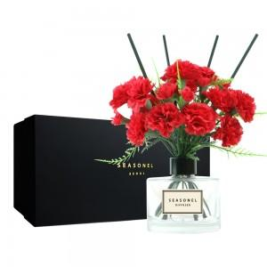

【상세/제작정보】 | <p>디퓨저 병에 스티커 부착</p>

【인쇄/포장옵션】 | 스티커 / 포장지포장

【공급단가】 | 수량 | 50~ | 100~ | 500~ | 1,000~ | 2,000~
*VAT별도 | 단가 | 24,160원 | 23,270원 | 22,370원 | 21,480원 | 20,940원

【상품 URL】 | https://www.synergygift.co.kr:443/src/goods_detail.php?gdno=12126

